상품제안서
다용도 옥스포드 쌕 (스포츠배낭) [BG010] | 상품코드: F29893

 |  |  |  |  |  |  | 02-412-0044 | www.easy1.co.kr
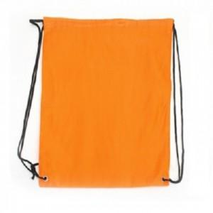

【상세/제작정보】

【인쇄/포장옵션】 | 실크, 풀칼라 / 포장불가능

【공급단가】 | 수량 | 500~ | 1,000~ | 3,000~ | 5,000~ | 10,000~
*VAT별도 | 단가 | 740원 | 710원 | 680원 | 660원 | 640원

【상품 URL】 | https://easy1.co.kr:443/src/goods_detail.php?gdno=29893

